body
LIGA KH ŠKOL |  |  |  |  |  |  |  |  |  |  |  |  |  | 2015-10-12

HML
 |  | 60m |  | 300m |  | výška |  | dálka |  | kriket |  | 4x60 |  | celkem | pořadí |  |  |  |  | ZI | MA | PA | KS
MA |  | 7 | 5 | 7 | 5 | 7 | 5 | 7 | 4 | 7 | 1 | 4 |  | 59 | 1. |  |  |  | HML | 37 | 59 | 18
ZI |  | 4 | 1 | 4 | 3 | 4 | 3 | 5 | 3 | 5 | 4 | 1 |  | 37 | 2. |  |  |  | DML | 38.5 | 59 | 16.5
PA |  | 3 | 2 | 2 | 1 | 0 | 0 | 2 | 1 | 3 | 2 | 2 |  | 18 | 3. |  |  |  | HST | 42.5 | 53 | 20.5
KS |  |  |  |  |  |  |  |  |  |  |  |  |  | 0 | 4. |  |  |  | DST | 40 | 48 | 28

 |  |  |  |  |  |  |  |  |  |  |  |  |  |  |  |  |  |  |  | 158 | 219 | 83 | 0
DML
 |  | 60m |  | 300m |  | výška |  | dálka |  | kriket |  | 4x60 |  | celkem | pořadí
MA |  | 7 | 5 | 7 | 5 | 7 | 5 | 7 | 5 | 4 | 3 | 4 |  | 59 | 1.
ZI |  | 3.5 | 2 | 3 | 2 | 4 | 3 | 4 | 3 | 7 | 5 | 2 |  | 38.5 | 2.
PA |  | 3.5 | 1 | 4 | 1 | 0 | 0 | 2 | 1 | 2 | 1 | 1 |  | 16.5 | 3.
KS |  |  |  |  |  |  |  |  |  |  |  |  |  | 0 | 4.

HST
 |  | 60m |  | 300m |  | výška |  | dálka |  | koule |  | 4x60 |  | celkem | pořadí
MA |  | 5 | 2 | 7 | 5 | 7 | 4 | 4 | 3 | 7 | 5 | 4 |  | 53 | 1.
ZI |  | 7 | 3.5 | 4 | 3 | 5 | 3 | 7 | 5 | 2 | 1 | 2 |  | 42.5 | 2.
PA |  | 3.5 | 1 | 2 | 1 | 2 | 0 | 2 | 1 | 4 | 3 | 1 |  | 20.5 | 3.
KS |  |  |  |  |  |  |  |  |  |  |  |  |  | 0 | 4.

DST
 |  | 60m |  | 300m |  | výška |  | dálka |  | koule |  | 4x60 |  | celkem | pořadí
MA |  | 5 | 4 | 4 | 3 | 5 | 4 | 7 | 5 | 4 | 3 | 4 |  | 48 | 1.
ZI |  | 7 | 3 | 7 | 5 | 7 | 2 | 3 | 1 | 2 | 1 | 2 |  | 40 | 2.
PA |  | 2 | 1 | 2 | 1 | 3 | 0 | 4 | 2 | 7 | 5 | 1 |  | 28 | 3.
KS |  |  |  |  |  |  |  |  |  |  |  |  |  | 0 | 4.

 |  |  | MEDAILE
 |  |  | HML |  |  |  | DML |  |  |  | mladší
 |  | Z | S | B |  | Z | S | B |  | Z | S | B
MA |  | 6 | 3 | 3 |  | 5 | 4 | 3 |  | 11 | 7 | 6
ZI |  | 0 | 2 | 3 |  | 1 | 2 | 2 |  | 1 | 4 | 5
PA |  | 0 | 1 | 0 |  | 0 | 0 | 1 |  | 0 | 1 | 1
KS

 |  |  | HST |  |  |  | DST |  |  |  | starší
 |  | Z | S | B |  | Z | S | B |  | Z | S | B
MA |  | 4 | 3 | 3 |  | 2 | 3 | 4 |  | 6 | 6 | 7
ZI |  | 2 | 3 | 2 |  | 3 | 2 | 0 |  | 5 | 5 | 2
PA |  | 0 | 0 | 2 |  | 1 | 1 | 2 |  | 1 | 1 | 4
KS

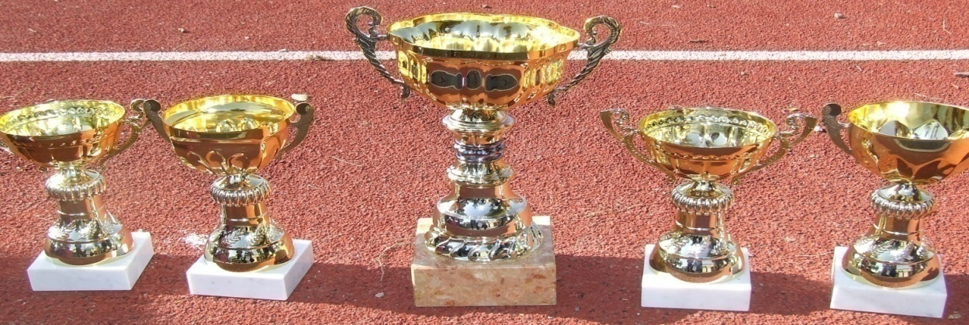

HML | 60 |  | 300 |  | Výška |  | Dálka |  | Kriket |  | 4x60 |  |  |  |  | Z | S | B
ZI | 7 | 0.5 | 4 | 3 | 9 | 7 | 6 | 5 | 7 | 6 | 5 |  | 59.5 |  | ZI | 2 | 3 | 2
MA | 5.5 |  | 2 | 1 | 3 | 2 |  |  | 9 |  |  |  | 22.5 |  | MA | 1 | 0 | 1
PA | 4 | 2 | 9 | 5 | 6 | 4 | 9 | 7 | 3 | 1 | 3 |  | 53 |  | PA | 2 | 2 | 1
KS | 9 | 5.5 | 7 | 6 |  |  | 4 | 1 | 5 | 4 | 2 |  | 43.5 |  | KS | 1 | 1 | 3
GY | 3 | 0.5 |  |  | 5 |  | 3 | 2 | 2 |  | 1 |  | 16.5 |  | GY | 0 | 0 | 0

 |  |  |  |  |  |  |  |  |  |  |  |  | 195

DML | 60 |  | 300 |  | Výška |  | Dálka |  | Kriket |  | 4x60 |  |  |  |  | Z | S | B
ZI | 7 | 4 | 7 | 4 | 5 | 2 | 9 | 5 | 9 | 7 | 5 |  | 64 |  | ZI | 3 | 3 | 0
MA | 9 | 5.5 | 9 | 5 | 8 | 6 | 7 | 6 | 6 | 2 | 3 |  | 66.5 |  | MA | 3 | 2 | 4
PA | 5.5 | 3 | 6 | 3 | 8 | 2 | 3 |  | 5 | 4 | 2 |  | 41.5 |  | PA | 1 | 0 | 3
KS | 1 |  | 2 |  |  |  | 1 |  | 3 |  |  |  | 7 |  | KS | 0 | 0 | 0
GY | 2 |  | 1 |  | 4 | 2 | 4 | 2 | 1 |  | 1 |  | 17 |  | GY | 0 | 0 | 0

 |  |  |  |  |  |  |  |  |  |  |  |  | 196

HST | 60 |  | 300 |  | Výška |  | Dálka |  | Koule |  | 4x60 |  |  |  |  | Z | S | B
ZI | 8 | 8 | 5 | 4 | 4 | 2 | 7 | 2 | 7 | 1 | 5 |  | 53 |  | ZI | 3 | 2 | 0
MA | 3 |  | 7 | 3 | 7 | 6 | 6 | 4 | 5 | 2 | 2 |  | 45 |  | MA | 0 | 2 | 3
PA | 3 | 3 | 6 | 0.5 | 9 | 5 | 9 | 5 | 9 | 6 | 3 |  | 58.5 |  | PA | 3 | 1 | 2
KS | 3 |  | 2 | 0.5 | 3 | 1 | 3 | 1 | 4 | 3 |  |  | 20.5 |  | KS | 0 | 0 | 0
GY | 6 | 3 | 9 |  |  |  |  |  |  |  | 1 |  | 19 |  | GY | 1 | 0 | 1

 |  |  |  |  |  |  |  |  |  |  |  |  | 196

DST | 60 |  | 300 |  | Výška |  | Dálka |  | Koule |  | 4x60 |  |  |  |  | Z | S | B
ZI | 6 | 2 | 9 | 7 | 2 | 1 | 3 | 2 | 5 | 2 | 3 |  | 42 |  | ZI | 1 | 2 | 0
MA | 9 | 4 | 4 | 3 | 9 | 7 | 9 | 6 | 9 | 6 | 5 |  | 71 |  | MA | 5 | 1 | 2
PA | 6 | 6 | 5.5 | 2 | 6 | 5 | 5 | 1 | 3 | 1 | 1 |  | 41.5 |  | PA | 0 | 2 | 2
KS | 3 |  | 5.5 |  | 4 | 3 | 7 | 4 | 7 |  | 2 |  | 35.5 |  | KS | 0 | 2 | 2
GY | 1 |  |  | 1 |  |  |  |  | 4 |  |  |  | 6 |  | GY | 0 | 0 | 0

 |  |  |  |  |  |  |  |  |  |  |  |  | 196

CELKEM |  | HML |  | DML |  | HST |  | DST |  |  |  |  |  |  |  | Z | S | B
ZI |  | 59.5 |  | 64 |  | 53 |  | 42 |  |  |  |  | 218.5 |  | ZI | 9 | 10 | 2 |  | 21
MA |  | 22.5 |  | 66.5 |  | 45 |  | 71 |  |  |  |  | 205 |  | MA | 9 | 5 | 10 |  | 24
PA |  | 53 |  | 41.5 |  | 58.5 |  | 41.5 |  |  |  |  | 194.5 |  | PA | 6 | 5 | 8 |  | 19
KS |  | 43.5 |  | 7 |  | 20.5 |  | 35.5 |  |  |  |  | 106.5 |  | KS | 1 | 3 | 5 |  | 9
GY |  | 16.5 |  | 17 |  | 19 |  | 6 |  |  |  |  | 58.5 |  | GY | 1 | 0 | 1

 |  |  |  |  |  |  |  |  |  |  |  |  | 783

celk.pořadí
 |  |  |  | Kutná Hora 3.10. 2016

LIGA KH ŠKOL v ATLETICE
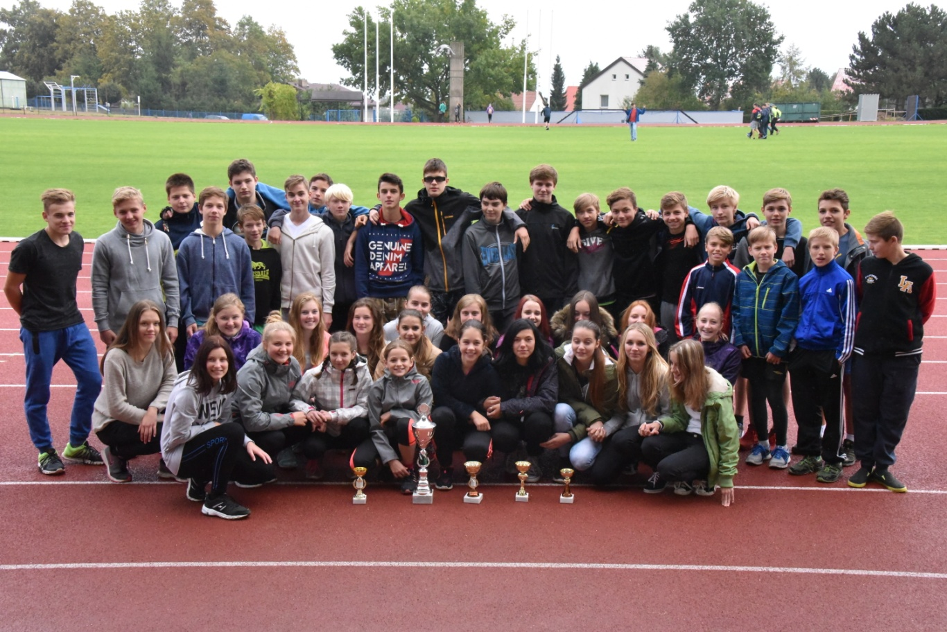

Vítězné družstvo ZŠ Kutná Hora T.G.Masaryka
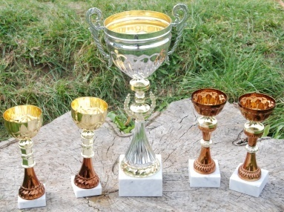

1. | ZŠ Kutná Hora T.G.Masaryka |  |  |  |  | 219
2. | ZŠ Kutná Hora Žižkov |  |  |  |  | 158
3. | ZŠ Kutná Hora Jana Palacha |  |  |  |  | 83

MEDAILE
 |  | zlatá | stříbrná |  | bronzová | celkem
T.G.Masaryka |  | 17 | 13 |  | 13 | 43
Žižkov |  | 6 | 9 |  | 7 | 22
J.Palacha |  | 1 | 2 |  | 5 | 8

